使い方
1 | CoachCounter部品を画面内の任意の場所に配置してください

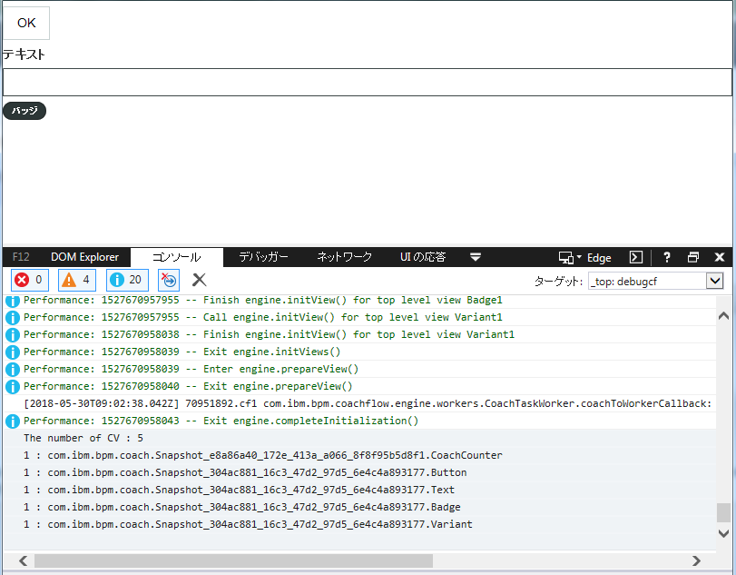
2 | コンソールログを確認してください

